关系图
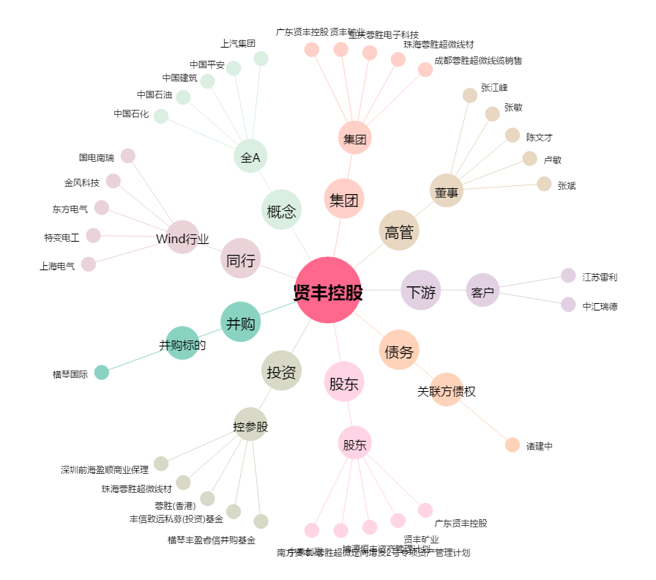
贤丰控股[002141.SZ] - 关系概览图

